Sheet1
原辅料采购汇总表 |  |  |  | 绿色填冲表示已打印合同
产品订单编号 | 产品编号 | 产品名称 | 材料品名 | 厂商料号 | 规格 | 单位 | 单价 | 采购数量 |  | 备注 | 下单人 | 联系电话 | 厂商简称 | 回货日期 | 备注
MYYH260302 | HL26002-1 | 猎人MINI-库洛洛 | 胶带印唛 | 超越辅料 | 10*30MM | PCS | 0.04 | 6000 | 240 | 6款共用，跟版色 | 成慧怡 | 18924246304
MYYH260302 | HL26002-2 | 猎人MINI-西索 | 胶带印唛 | 超越辅料 | 10*30MM | PCS | 0.04 | 6000 | 240 |  | 成慧怡 | 18924246304
MYYH260302 | HL26002-3 | 猎人MINI-雷欧力 | 胶带印唛 | 超越辅料 | 10*30MM | PCS | 0.04 | 6000 | 240 |  | 成慧怡 | 18924246304
MYYH260302 | HL26002-4 | 猎人MINI-酷拉皮卡 | 胶带印唛 | 超越辅料 | 10*30MM | PCS | 0.04 | 6000 | 240 |  | 成慧怡 | 18924246304
MYYH260302 | HL26002-5 | 猎人MINI-奇犽 | 胶带印唛 | 超越辅料 | 10*30MM | PCS | 0.04 | 6000 | 240 |  | 成慧怡 | 18924246304
MYYH260302 | HL26002-6 | 猎人MINI-小杰 | 胶带印唛 | 超越辅料 | 10*30MM | PCS | 0.04 | 6000 | 240 |  | 成慧怡 | 18924246304
MYYH260302 | HL26002-1 | 猎人MINI-库洛洛 | 小彩盒 | 智仁包装 | 80*110*70MM | PCS | 0.4 | 5950 | 2380 | 6款共用 350G白卡过亮膜 | 成慧怡 | 18924246304
MYYH260302 | HL26002-2 | 猎人MINI-西索 | 小彩盒 | 智仁包装 | 80*110*70MM | PCS | 0.4 | 5950 | 2380 |  | 成慧怡 | 18924246304
MYYH260302 | HL26002-3 | 猎人MINI-雷欧力 | 小彩盒 | 智仁包装 | 80*110*70MM | PCS | 0.4 | 5950 | 2380 |  | 成慧怡 | 18924246304
MYYH260302 | HL26002-4 | 猎人MINI-酷拉皮卡 | 小彩盒 | 智仁包装 | 80*110*70MM | PCS | 0.4 | 5950 | 2380 |  | 成慧怡 | 18924246304
MYYH260302 | HL26002-5 | 猎人MINI-奇犽 | 小彩盒 | 智仁包装 | 80*110*70MM | PCS | 0.4 | 5950 | 2380 |  | 成慧怡 | 18924246304
MYYH260302 | HL26002-6 | 猎人MINI-小杰 | 小彩盒 | 智仁包装 | 80*110*70MM | PCS | 0.4 | 5950 | 2380 |  | 成慧怡 | 18924246304
MYYH260302 | HL26002-1 | 猎人MINI-库洛洛 | 大彩盒 | 智仁包装 | 245*115*145MM | PCS | 1.65 | 1000 | 1650 | 6款共用 400G白卡过亮膜 | 成慧怡 | 18924246304
MYYH260302 | HL26002-2 | 猎人MINI-西索 | 大彩盒 | 智仁包装 | 245*115*145MM | PCS | 1.65 | 1000 | 1650 |  | 成慧怡 | 18924246304
MYYH260302 | HL26002-3 | 猎人MINI-雷欧力 | 大彩盒 | 智仁包装 | 245*115*145MM | PCS | 1.65 | 1000 | 1650 |  | 成慧怡 | 18924246304
MYYH260302 | HL26002-4 | 猎人MINI-酷拉皮卡 | 大彩盒 | 智仁包装 | 245*115*145MM | PCS | 1.65 | 1000 | 1650 |  | 成慧怡 | 18924246304
MYYH260302 | HL26002-5 | 猎人MINI-奇犽 | 大彩盒 | 智仁包装 | 245*115*145MM | PCS | 1.65 | 1000 | 1650 |  | 成慧怡 | 18924246304
MYYH260302 | HL26002-6 | 猎人MINI-小杰 | 大彩盒 | 智仁包装 | 245*115*145MM | PCS | 1.65 | 1000 | 1650 |  | 成慧怡 | 18924246304
MYYH260302 | HL26002-1 | 猎人MINI-库洛洛 | 铝膜袋 | 网购 | 130*180MM | PCS | 0.08 | 6000 | 480 | 6款共用 | 成慧怡 | 18924246304
MYYH260302 | HL26002-2 | 猎人MINI-西索 | 铝膜袋 |  | 130*180MM | PCS | 0.08 | 6000 | 480 |  | 成慧怡 | 18924246304
MYYH260302 | HL26002-3 | 猎人MINI-雷欧力 | 铝膜袋 |  | 130*180MM | PCS | 0.08 | 6000 | 480 |  | 成慧怡 | 18924246304
MYYH260302 | HL26002-4 | 猎人MINI-酷拉皮卡 | 铝膜袋 |  | 130*180MM | PCS | 0.08 | 6000 | 480 |  | 成慧怡 | 18924246304
MYYH260302 | HL26002-5 | 猎人MINI-奇犽 | 铝膜袋 |  | 130*180MM | PCS | 0.08 | 6000 | 480 |  | 成慧怡 | 18924246304
MYYH260302 | HL26002-6 | 猎人MINI-小杰 | 铝膜袋 |  | 130*180MM | PCS | 0.08 | 6000 | 480 |  | 成慧怡 | 18924246304
MYYH260302 | HL26002-1 | 猎人MINI-库洛洛 | K883K纸箱 | 连创 | 50.4*45*36.5CM | PCS | 6.58 | 55 | 361.9 | 6款共用，2正2侧唛 | 成慧怡 | 18924246304
MYYH260302 | HL26002-2 | 猎人MINI-西索 | K883K纸箱 | 连创 | 50.4*45*36.5CM | PCS | 6.58 | 55 | 361.9 |  | 成慧怡 | 18924246304
MYYH260302 | HL26002-3 | 猎人MINI-雷欧力 | K883K纸箱 | 连创 | 50.4*45*36.5CM | PCS | 6.58 | 55 | 361.9 |  | 成慧怡 | 18924246304
MYYH260302 | HL26002-4 | 猎人MINI-酷拉皮卡 | K883K纸箱 | 连创 | 50.4*45*36.5CM | PCS | 6.58 | 55 | 361.9 |  | 成慧怡 | 18924246304
MYYH260302 | HL26002-5 | 猎人MINI-奇犽 | K883K纸箱 | 连创 | 50.4*45*36.5CM | PCS | 6.58 | 55 | 361.9 |  | 成慧怡 | 18924246304
MYYH260302 | HL26002-6 | 猎人MINI-小杰 | K883K纸箱 | 连创 | 50.4*45*36.5CM | PCS | 6.58 | 55 | 361.9 |  | 成慧怡 | 18924246304
MYYH260301 | HL26001 | 猎人零钱包 | 胶带印唛 | 超越辅料 | 17*23MM | PCS | 0.04 | 5300 | 212 | 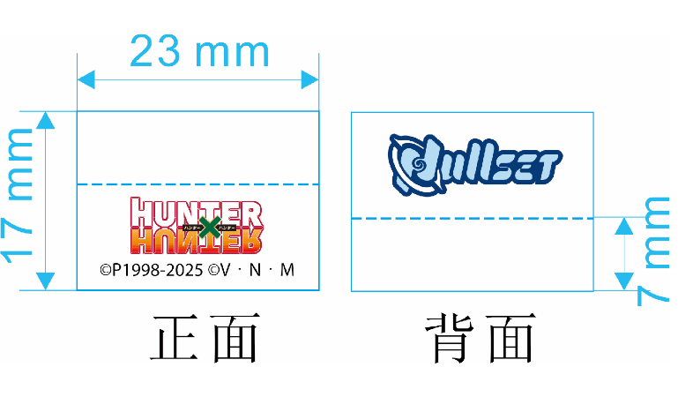 | 成慧怡 | 18924246304
MYYH260301 | HL26001 | 猎人零钱包 | K883K纸箱 | 连创 | 41*24*12CM | PCS | 2.12 | 88 | 187 | 2正2侧唛 | 成慧怡 | 18924246304
MYYH260301 | HL26001 | 猎人零钱包 | 平卡-天地盖 | 连创 | 35*20 | PCS | 0.25 | 166 | 42 |  | 成慧怡 | 18924246304
MYYH260301 | HL26001 | 猎人零钱包 | 300G双铜过光胶 | 华汇 | 80*110MM | PCS | 0.12 | 5150 | 618 |  | 成慧怡 | 18924246304
MYYH260301 | HL26001 | 猎人零钱包 | 高透PE袋 | 振鼎胶袋厂 | 10.5.3*15.5+3cm | PCS | 0.052 | 5150 | 268 | 头顶开1.5CM半圆 | 成慧怡 | 18924246304
MYYH260301 | HL26001 | 猎人零钱包 | opp胶袋 | 振鼎胶袋厂 | 0.04*26*47+2.5CM | PCS | 0.2 | 550 | 110 | 有2个透气孔，防爆边 | 成慧怡 | 18924246304

